중요안내
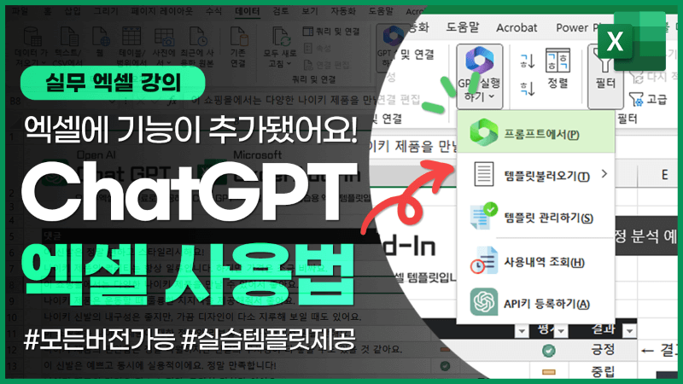
[중요 알림]
★ 2024년 1월 4일부터Davinci 모델의 서비스가 중단되어, 이번 강의에서 사용한 매크로를 사용할 수 없습니다.
★ 엑셀 x ChatGPT 연동은 GPT 3.5 모델을 사용하는 최근 강의 영상을 확인하세요!

간단질문
샘플 1) 간단한 질문에 대한 자문 구하기
무작위성 (Temperature) 0에 가까울 수록 정답에 근접한 단어와 문장을 선택하고, 1에 가까울수록 다양한 답변을 얻을 수 있습니다.
따라서 정확한 답변을 얻어야 하는 경우 (e.g. 코드 작성, 함수 작성 등) 에는 0에 가깝게 사용하고, 아이디어를 얻거나 보고서를 작성하는 등 변화가 필요할 경우 1에 가깝게 사용하면 좋습니다.
최대 사용 토큰(Max_Tokens) 입력+출력값 모두 포함하여 사용가능한 토큰 수 입니다.
만약 Max_Tokens이 4,000이고 입력으로 1,000 토큰을 사용했다면 출력으로는 최대 3,000 토큰만 출력됩니다.
(1,000 토큰 ≒ 대략 A4용지 절반 분량, 한글 기준 450-500자, 영문 기준 750단어)
davinci 모델(좋은 성능, 보통 속도) : 1,000토큰 = $0.02(24원) / 최대 4,000토큰 지원
curie 모델 (보통 성능, 빠른 속도, 가성비 좋음) : 1,000토큰 = $0.002(2.4원) / 최대 2,048 토큰 지원
따라서, A4용지 한장 분량의 보고서를 ChatGPT로 작성한다고 가정 시,
davinci 모델 A4용지 1장 ≒ 50원
curie 모델 A4용지 1장 ≒ 5원
정도의 비용이 발생합니다.
아울러 curie 모델의 경우 최대 2,048 토큰을 지원하므로, 입력으로 A4용지 한장 분량을 사용시 출력이 매우 짧아지거나 최대 토큰을 초과하여 실행이 안될 수 있습니다.
어떤 모델을 선택하는게 적합할까요? (간단히 정리하면) 간단하지만 많은 분석을 요하는 작업의 경우 curie 모델 사용이 적합합니다.
예) 이력서에서 키워드 추출, 긴 문장 요약, 문장 다듬기 등
창의성이 필요한 작업의 경우 davinci 모델 사용이 적합합니다.
예) 키워드에서 새로운 보고서/포스트 작성, 키워드 바탕으로 적합한 주제 찾기 등
오늘 강의에서는 모두 davinci 모델로 진행합니다.
요금에 대한 자세한 설명은 아래 관련 페이지를 참고하세요.
https://openai.com/api/pricing/
GPT 모델에 대한 설명은 아래 관련 페이지를 참고하세요.
https://platform.openai.com/docs/models/gpt-3

=xGPT(명령어, [Temperature], [Max_Tokens])
질문 예제 : ① [간단한 대화] 안녕! 오늘 하루는 어때?
② [일상 질문] 최고의 폭탄주를 만들기 위한 최적의 소주와 맥주 비율을 알려주세요. ③ [시 짓기] 연인에게 보낼 김치찌개와 관련된 사랑의 시를 50자 정도로 작성해주세요.
④ [엑셀 함수 작성] 엑셀에서 A1:D100 범위에 입력된 데이터 중, A열을 참조하여 C열에 입력된 값을 검색하는 함수를 작성해주세요. ⑤ [간단한 법률 자문] 헬스장 계약을 취소할 때, 업체에서 남은 잔여금을 환불해주지 않을 경우 대응 방법에 대해 법률 자문을 해주세요.
질문을 작성하세요!
무작위성 (0~1) | 0

사용 팁 :
(23년 2월, GPT-3 모델 기준) 한글로 소통할 경우, 번역이 과정이 포함되어 응답이 느릴 수 있습니다. 긴 답변을 얻어야 할 경우, 영문 출력 → 구글 번역을 권장합니다!!
구글 번역 자동화 함수도 잠시 후에 같이 알아봅니다.

아이디어 얻기
샘플 2) 주제와 관련된 아이디어 얻기

주제를 작성하세요! | 신촌 데이트, 놀이터, 맛집, 돈까스 | 예제1 | 신촌 데이트, 놀이터, 맛집, 돈까스
구상할 아이디어 개수 | 5 | 예제2 | 한강 공원, 여의도 데이트, 벚꽃 놀이
구상할 항목 | 해쉬태그 | 예제3 | ChatGPT, 엑셀, 업무 자동화, 보고서, 분석, VBA
구분자
Search Item for Prompt | hashtags in instagram
최종 GPT Prompt | create 5 popular hashtags in instagram related to the keyword : '신촌 데이트, 놀이터, 맛집, 돈까스' with each item separated by a comma
무작위성 (0~1) | 0.7

=xGPT_List(명령어, Temperature, Max_Tokens)
xGPT_List 함수
GPT 응답 결과를 줄바꿈 기준으로 나누어 범위로 출력합니다.
엑셀 2019 이전 버전에서는 범위를 넓게 선택한 상태에서 =xGPT_LIST(명령어) 입력 후,
Ctrl + Shift + Enter로 입력합니다.
엑셀 2021/M365버전은 일반 수식과 동일하게 입력하면 자동으로 배열이 반환됩니다.

키워드분석
샘플 3) 이력서 (또는 문서)에서 키워드 추출하기
나의 열정을 보여주고 싶을 때?
고기 뷔페에서 서빙 아르바이트를 할 때의 일입니다. 저는 이왕 일을 하는 것이니 보다 적극적으로 손님 응대를 하고, 매출 상승에 이바지하고 싶은 욕심이 들었습니다. 이에 고민하던 중, 여름 시즌에 아이스커피를 함께 판매 하면 어떨까 하고 사장님께 제안을 드렸습니다. 사장님도 여러 방면으로 매출 상승 전략을 모색하던 중이었고, 흔쾌히 저의 제안을 받아 들이셨습니다. 한 여름 저녁, 아이스커피 디저트 판매에 생각보다 훨씬 많은 손님들이 긍정적인 반응을 보였습니다. 커피는 원가가 낮기 때문에 매출에도 긍정적인 영향이 있었고, 사장님은 포상의 의미로 특별 인센티브까지 주셨습니다.
14년간 아내로서 엄마로서 최선을 다해 열심히 살아오면서도 항상 배움, 그중에서도 체계적인 학습에 대한 아쉬움이 있었습니다. 또한 주부이지만 성장하는 아이들에게 멋진 엄마의 모습을 보여주고 싶습니다. 제 환경이나 상황이 한 번에 긴 시간을 공부하기는 어렵겠지만 낮에는 아이들과 함께 공부하고, 아이들이 잠든 후 밤 시간을 이용해 짬짬이 공부하려고 합니다. 또한 주말에는 사이버외대에서 진행하는 특강이나 모임에도 적극적으로 참석해서 다른 학생들과 함께 공부하고, 쉽지는 않겠지만 해외 문화탐방과 같은 문화체험도 참가해 보고 싶습니다.
키워드를 추출할 이력서를 입력하세요!
추출할 키워드 개수 | 5
최종 GPT Prompt | pick 5 main keywords in korean from the resume:
<버튼 클릭으로 필요할 때만 ChatGPT 실행하기>
xGPT_Run "입력셀주소", "출력셀주소", [List출력여부]
예) xGPT_Run "C6", "B8"
시트에 작성된 함수의 경우, 셀 값 변경 및 행/열 숨기기 등 연관되지 않은 작업이 있더라도 함수가 계속 실행되는 문제가 있어, 파일이 느려지고 불필요한 토큰이 사용되어 효율성이 떨어집니다.
따라서, GPT 요청이 필요할 때마다 버튼을 클릭해서 실행하는 xGPT_Run 함수를 사용하면 더욱 빠르고 편리하게 작업할 수 있습니다.

재무제표분석
샘플 4) 재무제표 분석하기 (문장 출력은 영문 사용 권장)
삼성전자 : https://finance.yahoo.com/quote/005930.KS/balance-sheet?p=005930.KS
SK 하이닉스 : https://finance.yahoo.com/quote/000660.KS/balance-sheet?p=000660.KS
네이버 : https://finance.yahoo.com/quote/035420.KS/balance-sheet?p=035420.KS
ChatGPT 를 한글로 입/출력 할 경우, 번역과정이 동반되어 영어를 사용할 때보다 처리속도가 현저히 느립니다. 따라서, 긴 문장을 입/출력 할 경우에는 Google번역으로 한글↔영어 번역하여 ChatGPT를 사용하는 것이 좋습니다.
엑셀에서 바로 사용가능한 GoogleTranslate 함수를 VBA 마스터 코드에 포함해드렸으므로,
코드를 복/붙하면 엑셀에서 바로 Google번역 기능을 사용할 수 있습니다.
=GoogleTranslate( 번역할문장, [출발어], [도착어] )
출발어의 기본값은 자동, 도착어의 기본값은 PC사용언어입니다.
예) =GoogleTranslate("Hello!") → "안녕하세요!"
=GoogleTranslate("안녕하세요!", "ko", "en") → "Hello!"
분석할 재무제표를 복사/붙여넣기 하세요
분석할 문장 개수 | 5
최종 GPT Prompt | analyze below balance sheet and summarize future estimation in 5 sentence with bullet point

보고서 자동완성
샘플 5) 키워드로 보고서/블로그 포스트 자동 완성하기

문서 종류 선택 : | 사업 보고서
보고서에 들어갈 주제를 작성하세요 |  | 대한민국 저출산 문제 원인과 해결방안
 |  | 1. 유튜브 채널의 구독자가 2021년 40만명에서 2022년 80만명으로 빠르게 성장
 |  | 2. 현재 교육 관련 유튜브 채널의 시장 상황과 성장 전략을 반영하여 보고서 작성
 |  | 3. 현재 채널 성장 추이를 고려하여, 확장하지 좋은 비즈니스 모델을 소개
 |  | 4. 2개의 목표 중, 더욱 중요한 하나의 목표를 선택하고 그 원인에 대한 설명을 포함 (a. 매출 증대, b. 사업 확장)

지금까지 알아본 기능으로, ChatGPT를 실전 업무에 마음껏 활용해보세요!
OpenAI에서 신규 사용자에게 기본으로 제공하는 $18로 대략 450장 분량의 ChatGPT 입/출력을 사용할 수 있습니다. 무료 크레딧은 3개월 안에 사용해야 합니다.
무료 크레딧 사용이 끝나면, 신용카드 등록 후 GPT API 를 사용할 수 있습니다.
최종 GPT Prompt | #NAME?

 |  | 결과 없음

